Lab Schedule
2019-2020(1)-VP241 Tentative Schedule
Lab Schedule：6-12 JI WEEK， Friday Morning 8:00-10:45AM ，Afternoon 11:30-14:15PM & 16:00-18:45PM

Total Weeks | Date | JI week/time | SJTU Week | Lab 1 | Lab 2 | Lab 3 | Lab 4 | Lab 5
1 | Oct. 18 | 6-F Morning | 6 | G-1 | G-2 | G-3 | G-4 | G-5 |  | No. | Lab Name | Chinese Name | Lab Room Number (实验室） | Teacher from Department of Physics
1 | Oct. 18 | 6-F noon | 6 | G-6 | G-7 | G-8 | G-9 | G-10 | VP241 | 1 | Basic characteristics of magnetic materials | 磁性材料基本特性研究 | 理科3号楼-507 | 王锦辉
1 | Oct. 18 | 6- F Afternoon | 6 | G-11 | G-12 | G-13 | G-14 | G-15 |  | 2 | Hall probe: characteristics and applications | 霍尔探头：特性及应用 | 理科3号楼-420 | 潘葳
2 | Oct. 25 | 7-F Morning | 7 | G-16 | G-17 | G-18 | G-19 | G-20 |  | 3 | Solar cells: I-V characteristics | 太阳能电池伏安特性的测量 | 理科3号楼-314 | 周红
2 | Oct. 25 | 7-F noon | 7 | G-21 | G1 | G2 | G3 | G4 |  | 4 | Polarization of light | 偏振光研 | 理科3号楼-302 | 王宇兴
2 | Oct. 25 | 7- F Afternoon | 7 | G5 | G6 | G7 | G8 | G9 |  | 5 | RC, RL, RLC circuits | RC, RL, RLC 电路 | 理科3号楼-410 | 罗旭东
3 | Nov. 1 | 8-F Morning | 8 | G10 | G11 | G12 | G13 | G14
3 | Nov. 1 | 8-F noon | 8 | G15 | G16 | G17 | G18 | G19 |  | Lab No. | JI TA in charge | 助教中文名字 | TA's email
3 | Nov. 1 | 8- F Afternoon | 8 | G20 | G-21 | G1 | G2 | G3 | VP241 | 1 | JIANG Houfu | 姜厚甫 | despacito@sjtu.edu.cn
4 | Nov. 8 | 9-F Morning | 9 | G-4 | G-5 | G-6 | G-7 | G-8 |  | 2 | BAO Yufan | 包玙璠 | yennifer_98@sjtu.edu.cn
4 | Nov. 8 | 9-F noon | 9 | G-9 | G-10 | G-11 | G-12 | G-13 |  | 3 | CHEN Yujie | 陈宇婕 | Chenyujie2017@sjtu.edu.cn
4 | Nov. 8 | 9- F Afternoon | 9 | G-14 | G-15 | G-16 | G-17 | G-18 |  | 4 | ZHONG Xiaoxue | 钟晓雪 | xxzhong0609@sjtu.edu.cn
5 | Nov. 15 | 10-F Morning | 10 | G-19 | G-20 | G-21 | G1 | G2 |  | 5 | CAO Yifan | 曹依凡 | caoyifan@sjtu.edu.cn | TA group leader
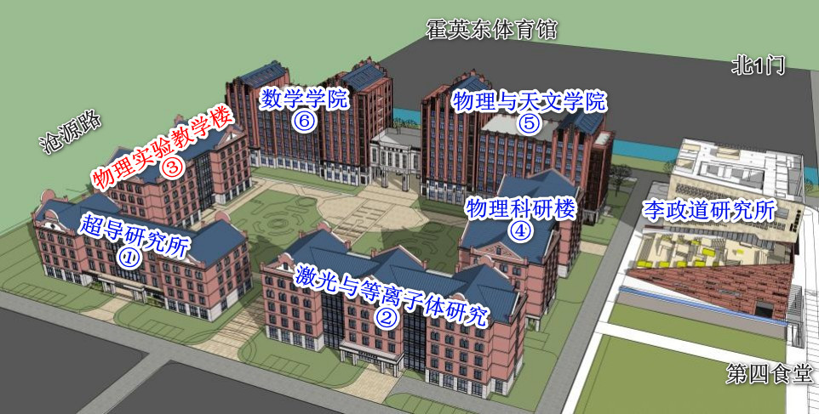
5 | Nov. 15 | 10-F noon | 10 | G-3 | G-4 | G-5 | G-6 | G-7
5 | Nov. 15 | 10- F Afternoon | 10 | G-8 | G-9 | G-10 | G-11 | G-12
6 | Nov. 22 | 11-F Morning | 11 | G-13 | G-14 | G-15 | G-16 | G-17
6 | Nov. 22 | 11-F noon | 11 | G-18 | G-19 | G-20 | G-21 | G1
6 | Nov. 22 | 11- F Afternoon | 11 | G-2 | G-3 | G-4 | G-5 | G-6
7 | Nov. 29 | 12-F Morning | 12 | G-7 | G-8 | G-9 | G-10 | G-11
7 | Nov. 29 | 12-F noon | 12 | G-12 | G-13 | G-14 | G-15 | G-16
7 | Nov. 29 | 12- F Afternoon | 12 | G-17 | G-18 | G-19 | G-20 | G-21

Notes:
1. There are 5 labs and students may be devided into 21 groups.
2. Each TA will be responsible for 1 Lab.

